Estadísticas
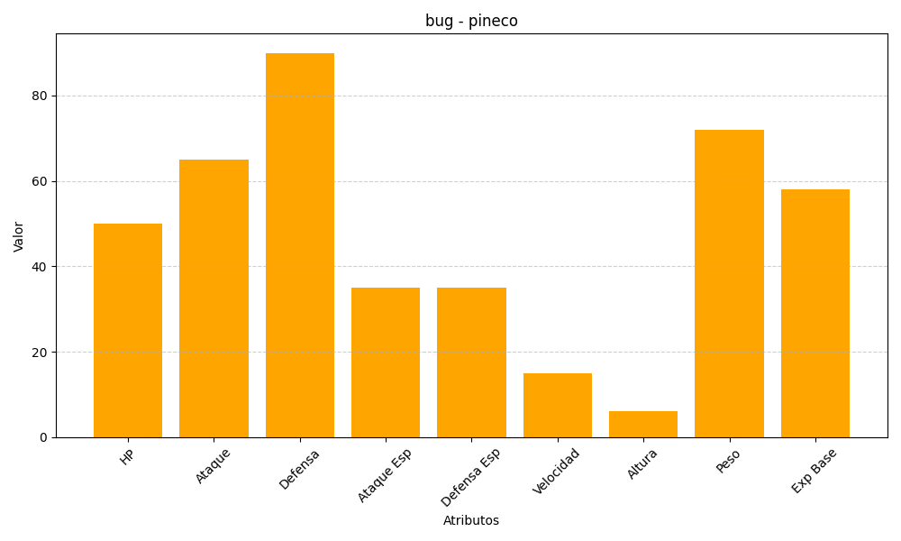
ID | Nombre | Tipo | HP | Ataque | Defensa | Ataque Especial | Defensa Especial | Velocidad | Altura | Peso | Experiencia Base
204 | pineco | bug | 50 | 65 | 90 | 35 | 35 | 15 | 6 | 72 | 58

